Gráficas cálculo BM
 | Anexo 2 Acuerdo 1741
Descripción | En esta hoja se incluyen las gráficas del cálculo del estatismo. Aplica para Protocolo A y B.

Escalones de sobrefrecuencia
Gráfica frecuencia vs. Potencia |  | Gráfica Potencia vs tiempo | Gráfica Frecuencia vs tiempo
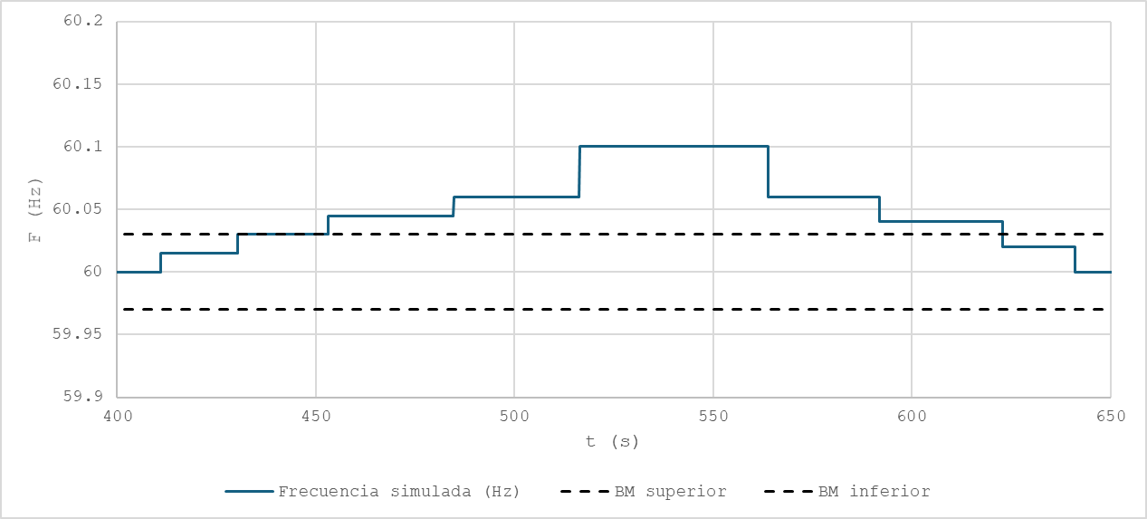
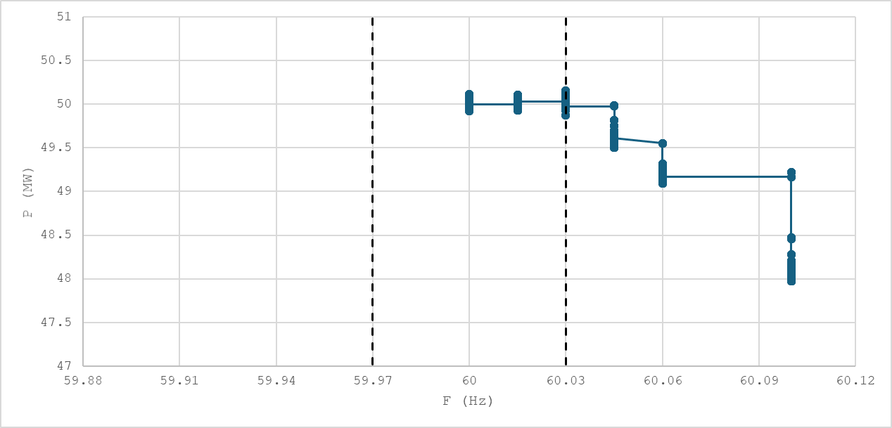
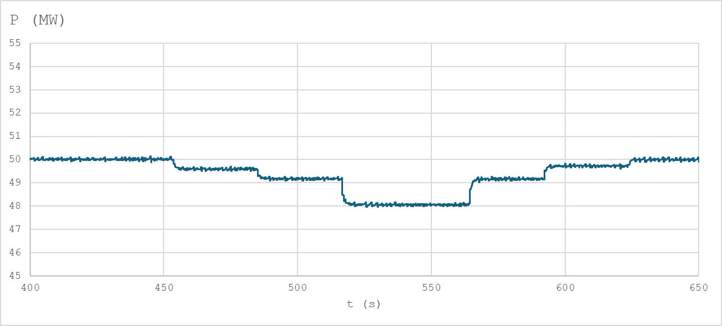

Escalones de subfrecuencia
Gráfica frecuencia vs. Potencia |  | Gráfica Potencia vs tiempo | Gráfica Frecuencia vs tiempo

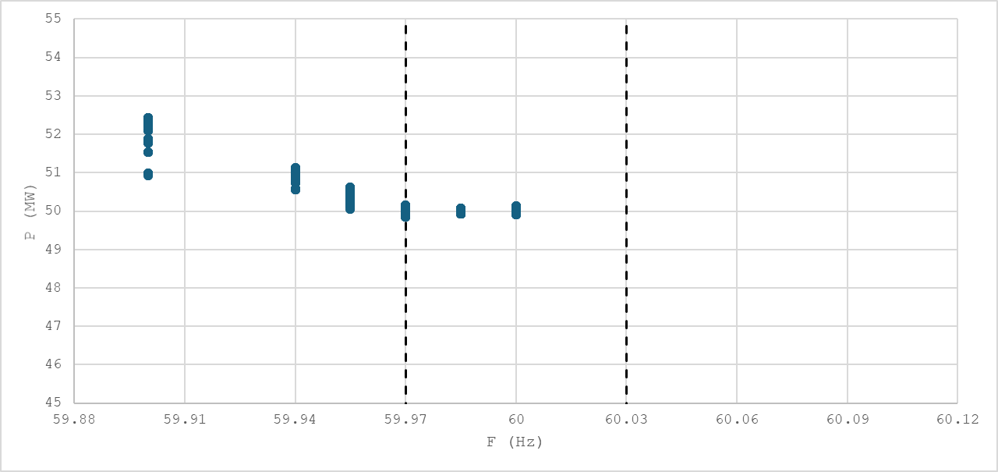
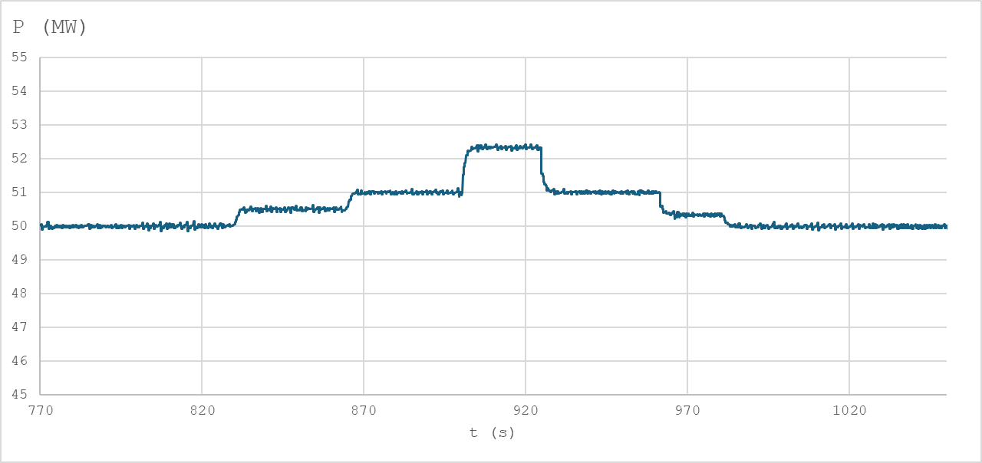
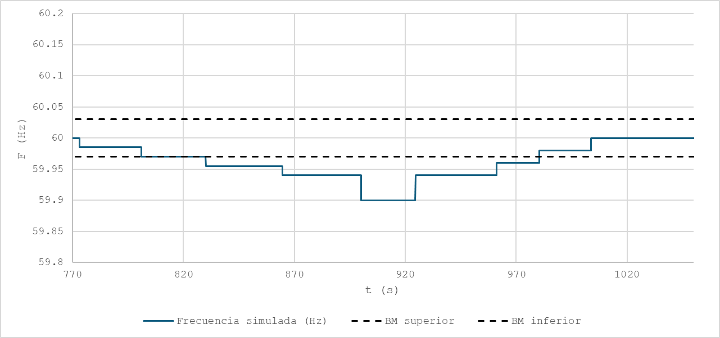

Nota: Se debe incluir en las gráficas en el dominio del tiempo las líneas asociadas a las banda muerta asociadas a la unidad bajo prueba

